Features
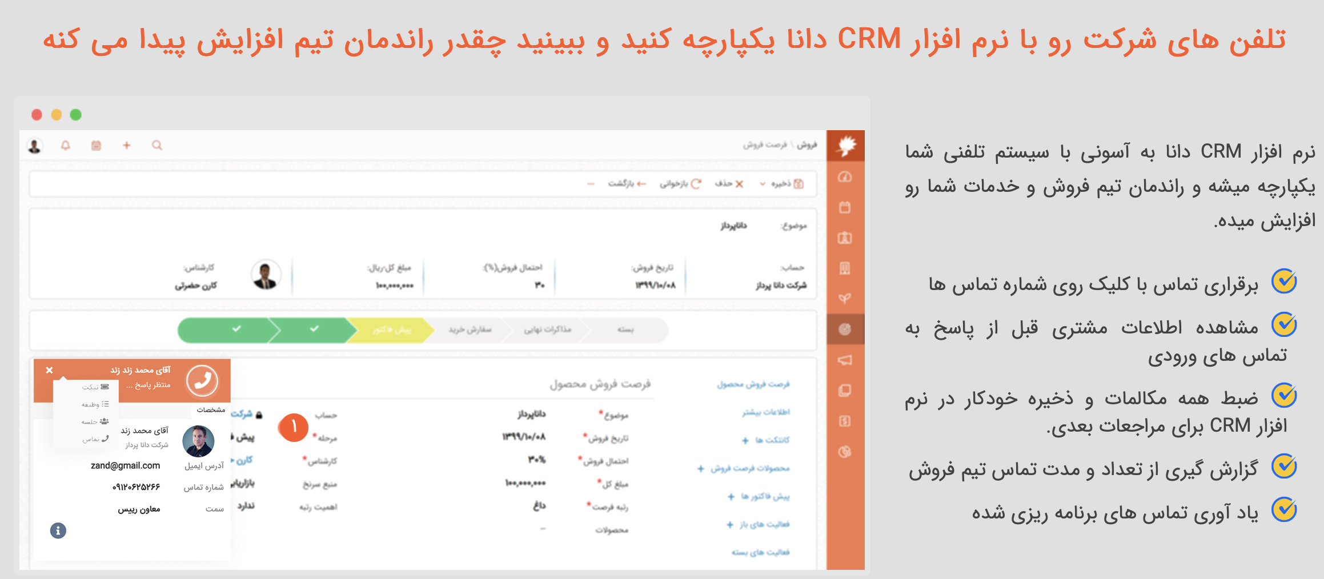

https://www.danapardaz.net/danacrm/features/
https://www.danapardaz.net/danacrm/ | دمو | رایگان
https://www.itransition.com/blog/healthcare-crm | crm for healthcare | salesforce
https://www.creatio.com/page/crm-healthcare

advantages
چـرا CRM یک نیاز جدی برای شماست؟
به این آمارها دقت کنید:
برگشت سرمایه استفاده از CRM یک به شش می باشد، یعنی به ازای هر هزارتومان سرمایه گذاری در این حوزه شما شش هزارتومان سودآوری برای کسب و کار خود ایجاد خواهید کرد.
از طرف دیگر تحقیقات نشان می دهد CRM اثرات زیر را در کسب و کار شما ایجاد می کند:
۴۱% افزایش درآمد به ازای هر کارمند فروش
۳۰۰% افزایش نرخ تبدیل سرنخ به مشتری
۲۷% افزایش خریدهای دوباره مشتریان
۲۳% کاهش در هزینه های بازاریابی
و ۲% افزایش حاشیه سود
یعنی اگر شما ۵ کارمند فروش دارید و به ازای هر کدام ۲ میلیون تومان سود می کردید که در مجموع سود شما ۱۰ میلیون تومان می شد با استفاده از CRM این رقم به ۱۴ میلیون تومان افزایش پیدا خواهد کرد.
از این آمارها که بگذریم چندین سوال چالشی وجود دارد، به پاسخ این سوالات فکر کنید:
اگر امروز یکی از کارمندان فروش شما که صدها مشتری شما توسط ایشان مدیریت می شوند توسط رقیب شما استخدام شود، چه اتفاقی در کسب و کار شما می افتد؟
چند کارمند فروش دارید، در روز با چندین مشتری صحبت می کنند؟ چگونه می توانید از کیفیت مذاکرات کارمندان فروش خود با مشتریان تان آگاه شوید؟
چه پیگیری هایی توسط اعضای تیم فروش در مورد مشتریان فراموش می شود؟ چگونه شما از این موضوعات مطلع می شوید؟
نمایشگاهی که پارسال شرکت کردید و یا بنر تبلیغاتی که به قیمت بالا در یک سایت پربیننده قرار دادید چه برگشت سرمایه ای برای شما ایجاد کرد؟
چه روشی برای فعال کردن مشتریانی که شش ماه است از شما خرید نکرده اید طراحی کرده اید؟
چقدر تا کنون با مشتریان سر عدم مستند شدن توافقات و مذاکرات بحث کرده اید و چقدر به واسطه همین مساله هزینه کرده اید؟
کدام کارمند فروش شما بهتر کار می کند و لایق تشویق است و کدام یک باید برای بهتر شدن آموزش ببیند؟
چقدر مشتریان شما به شما گفته اند که بعد از خرید از شما ول شده اند و توجه جدی به آنها نشده است، می دانید که یک مشتریان ناراضی معادل از دست دادن ۹ مشتری دیگر است؟
چگونه رضایت مشتریان خود را مورد سنجش قرار می دهید و چگونه مشتریان ناراضی را راضی می کنید؟
در مورد پاسخ های این سوالات فکر کنید؟
دنیا می گوید که پاسخ همه سوالات در استفاده از CRM است، پاسخ شما چیست؟
https://blog.upkook.com/crm/top-8-benefit-of-crm-software/amp/
https://didar.me/9-main-advantages-of-crm-software/amp/
https://parsvt.com/benefits-of-crm/
https://taop.ir/article/73/benefits-of-crm-software
https://www.payamgostar.com/amp/fa/crm/what-is-crm-software
https://didar.me/why-crm-is-your-serious-need/amp/

